行政事業レビューシート
 |  |  |  |  |  |  |  |  |  |  |  |  |  |  |  |  |  |  |  |  |  |  | 事業番号 |  |  |  |  |  | 0184
平成２７年度行政事業レビューシート |  |  |  |  |  |  |  |  |  |  |  |  |  |  |  |  |  |  |  |  |  | （ | 文部科学省 |  |  |  |  |  |  |  |  | ）
事業名 |  |  |  | 国立研究開発法人理化学研究所運営費交付金に必要な経費 |  |  |  |  |  |  |  |  |  |  | 担当部局庁 |  |  |  | 研究振興局 |  |  |  |  |  |  |  | 作成責任者
事業開始年度 |  |  |  | 平成１５年度 |  |  | 事業終了 （予定）年度 |  |  |  | 終了予定なし |  |  |  | 担当課室 |  |  |  | 基礎研究振興課 |  |  |  |  |  |  |  | 基礎研究振興課長 行松 泰弘
会計区分 |  |  |  | 一般会計 |  |  |  |  |  |  |  |  |  |  | 政策・施策名 |  |  |  | 政策目標7：科学技術・学術政策の総合的な推進 施策目標7-2：イノベーション創出に向けた産業連携の推進及び地域科学技術の振興 政策目標8：基礎研究の充実及び研究の推進のための環境整備 施策目標8-2：科学技術振興のための基盤の強化 政策目標9：科学技術の戦略的重点化 施策目標9-1：ライフサイエンス分野の研究開発の重点的推進及び倫理的課題等への取組 施策目標9-3：環境分野の研究開発の重点的推進 施策目標9-8：新興・融合領域の研究開発の推進
根拠法令 （具体的な 条項も記載） |  |  |  | 国立研究開発法人理化学研究所法第16条 |  |  |  |  |  |  |  |  |  |  | 関係する計画、通知等 |  |  |  | 第4期科学技術基本計画（平成23年8月19日閣議決定）
主要政策・施策 |  |  |  | 医療分野の研究開発関連、科学技術・イノベーション |  |  |  |  |  |  |  |  |  |  | 主要経費 |  |  |  | 文教及び科学振興
事業の目的 （目指す姿を簡潔に。3行程度以内） |  |  |  | 我が国における最大規模かつ最高水準の自然科学全般に関する総合的研究機関として、我が国や国際社会が抱える重要な課題の達成を図り、イノベーションの実現や新たな価値の創出に向け、総合力を発揮しつつ邁進すること、世界トップレベルの研究開発機関として、優れた研究環境や先進的な研究システムの整備に努め、研究開発能力を強化し、新たな分野を切り開くことを目的とする。
事業概要 （5行程度以内。別添可） |  |  |  | 我が国唯一の科学技術全般を総合的に行う研究機関として、物理学、化学、生物学、医科学等の幅広い研究分野を対象に、国家的・社会的ニーズを踏まえた戦略的・重点的な研究開発、世界トップレベルの研究基盤の整備・共用・利用研究及びパラダイム転換をもたらすような創造的・挑戦的な先端融合研究等を実施するとともに、優秀な研究者等の育成・輩出等を図る。
実施方法 |  |  |  | その他
予算額・ 執行額 （単位:百万円） |  |  |  |  |  |  |  | 24年度 |  |  |  |  | 25年度 |  |  |  |  | 26年度 |  |  |  |  |  | 27年度 |  |  |  | 28年度要求
 |  |  |  | 予算の状況 | 当初予算 |  |  | 58,076 |  |  |  |  | 55,330 |  |  |  |  | 53,119 |  |  |  |  |  | 51,481 |  |  |  | 60,021
 |  |  |  |  | 補正予算 |  |  | ▲ 564 |  |  |  |  | - |  |  |  |  | - |  |  |  |  |  | -
 |  |  |  |  | 前年度から繰越し |  |  | - |  |  |  |  | - |  |  |  |  | - |  |  |  |  |  | - |  |  |  | -
 |  |  |  |  | 翌年度へ繰越し |  |  | - |  |  |  |  | - |  |  |  |  | - |  |  |  |  |  | -
 |  |  |  |  | 予備費等 |  |  | - |  |  |  |  | - |  |  |  |  | - |  |  |  |  |  | -
 |  |  |  |  | 計 |  |  | 57,512 |  |  |  |  | 55,330 |  |  |  |  | 53,119 |  |  |  |  |  | 51,481 |  |  |  | 60,021
 |  |  |  | 執行額 |  |  |  | 57,512 |  |  |  |  | 55,330 |  |  |  |  | 53,119
 |  |  |  | 執行率（％） |  |  |  | 100% |  |  |  |  | 100% |  |  |  |  | 100%
成果目標及び成果実績 （アウトカム） |  |  |  | 定量的な成果目標 |  |  |  | 成果指標 |  |  |  |  |  |  |  | 単位 |  |  | 24年度 |  |  |  | 25年度 |  |  | 26年度 |  |  | 目標最終年度
 |  |  |  |  |  |  |  |  |  |  |  |  |  |  |  |  |  |  |  |  |  |  |  |  |  |  |  |  |  | - | 年度
評価確定後
に記入
 |  |  |  | 独立行政法人通則法に基づく主務大臣による業務実績の評価結果のうち、標準評価以上の評価を受けた項目の割合とする。 ※平成24，25年度については、独立行政法人評価委員会の年度評価結果で標準評価以上の評価を受けた項目の割合とする。 |  |  |  | 標準評価(B評価）以上の評価を受けた項目の割合。 ※平成24，25年度については、標準評価(A評価)以上の評価を受けた項目の割合。 |  |  |  |  |  |  | 成果実績 | ％ |  |  | 100.0 |  |  |  | 73 |  |  | -
 |  |  |  |  |  |  |  |  |  |  |  |  |  |  | 目標値 | ％ |  |  | 100 |  |  |  | 100 |  |  | 100 |  |  | 100
 |  |  |  |  |  |  |  |  |  |  |  |  |  |  | 達成度 | ％ |  |  | 100.0 |  |  |  | 73 |  |  | -
成果目標及び成果実績（アウトカム）欄についてさらに記載が必要な場合はチェックの上【別紙１】に記載
活動指標及び活動実績 （アウトプット） |  |  |  | 活動指標 |  |  |  |  |  |  |  |  |  |  |  | 単位 |  |  | 24年度 |  |  |  | 25年度 |  |  | 26年度 |  |  | 27年度活動見込
 |  |  |  | 原著論文数 （Ｈ２５年度から第３期中期目標期間開始に 伴い当初見込みを変更） |  |  |  |  |  |  |  |  |  |  | 活動実績 | 件 |  |  | 2,490 |  |  |  | 2,629 |  |  | 2,461
1,820報以上
2,300報以上
2,300報以上
2,300報以上
 |  |  |  |  |  |  |  |  |  |  |  |  |  |  | 当初見込み | 件 |  |  | - |  |  |  | - |  |  | - |  |  | -
活動指標及び活動実績 （アウトプット） |  |  |  | 活動指標 |  |  |  |  |  |  |  |  |  |  |  | 単位 |  |  | 24年度 |  |  |  | 25年度 |  |  | 26年度 |  |  | 27年度活動見込
 |  |  |  | プレスリリース件数 （Ｈ２５年度から第３期中期目標期間開始に 伴い指標を海外メディア向けリリース件数に変更） |  |  |  |  |  |  |  |  |  |  | 活動実績 | 件 |  |  | 92 |  |  |  | 42 |  |  | 52
年52件以上
海外メディア
向け30件程度
海外メディア
向け30件程度
海外メディア
向け30件程度
 |  |  |  |  |  |  |  |  |  |  |  |  |  |  | 当初見込み | 件 |  |  | - |  |  |  | - |  |  | - |  |  | -
単位当たり コスト |  |  |  | 算出根拠 |  |  |  |  |  |  |  |  |  |  |  | 単位 |  |  | 24年度 |  |  |  | 25年度 |  |  | 26年度 |  |  | 27年度見込
 |  |  |  | 国立研究開発法人理化学研究所の事業を実施する上で必要な交付金のため、単位当たりコストの算出は困難 |  |  |  |  |  |  |  |  |  |  | 単位当たり コスト | - |  |  | - |  |  |  | - |  |  | - |  |  | -
 |  |  |  |  |  |  |  |  |  |  |  |  |  |  | 計算式 | / |  |  | - |  |  |  | - |  |  | - |  |  | -
平成27・28年度予算内訳（単位：百万円） |  | 費 目 |  |  |  | 27年度当初予算 |  |  |  | 28年度要求 |  |  |  | 主な増減理由
 |  | 国立研究開発法人理化学研究所運営費交付金 |  |  |  | 51,481 |  |  |  | 60,021 |  |  |  | 新しい日本のための優先課題推進枠 12,949百万円

 |  | 計 |  |  |  | 51,481 |  |  |  | 60,021
事業所管部局による点検・改善
 |  | 項 目 |  |  |  |  |  |  |  |  |  |  |  |  |  |  |  | 評 価 |  | 評価に関する説明
国費投入の必要性 |  | 事業の目的は国民や社会のニーズを的確に反映しているか。 |  |  |  |  |  |  |  |  |  |  |  |  |  |  |  | ○ |  | 当事業は、国家的・社会的ニーズを踏まえた戦略的・重点的な研究開発を推進している。
 |  | 地方自治体、民間等に委ねることができない事業なのか。 |  |  |  |  |  |  |  |  |  |  |  |  |  |  |  | ○ |  | イノベーションの苗床となる多様な基礎研究を行うといった事業目的を達成するためには、国から一定の財政支援を受けた国立研究開発法人が当該事業を実施する必要がある。
 |  | 政策目的の達成手段として必要かつ適切な事業か。政策体系の中で優先度の高い事業か。 |  |  |  |  |  |  |  |  |  |  |  |  |  |  |  | ○ |  | 科学技術基本計画を踏まえた政策の実施に必要であり、政策の優先度が極めて高い事業である。
事業の効率性 |  | 競争性が確保されているなど支出先の選定は妥当か。 |  |  |  |  |  |  |  |  |  |  |  |  |  |  |  | ○ |  | 支出先の選定に際しては、随意契約見直し計画等に基づき可能な限り一般競争入札を行う取組を進めるなど、競争性の確保に向けた取組を進めている。
 |  | 受益者との負担関係は妥当であるか。 |  |  |  |  |  |  |  |  |  |  |  |  |  |  |  | ‐ |  | －
 |  | 単位当たりコスト等の水準は妥当か。 |  |  |  |  |  |  |  |  |  |  |  |  |  |  |  | ‐ |  | －
 |  | 資金の流れの中間段階での支出は合理的なものとなっているか。 |  |  |  |  |  |  |  |  |  |  |  |  |  |  |  | ○ |  | 事業目的に即し、合理的かつ真に必要なものに対して支出が行われている。
 |  | 費目・使途が事業目的に即し真に必要なものに限定されているか。 |  |  |  |  |  |  |  |  |  |  |  |  |  |  |  | ○ |  | 競争性の確保につとめるとともに、費目・使途は合理的かつ真に必要なもののみに限定されている。
 |  | 不用率が大きい場合、その理由は妥当か。（理由を右に記載） |  |  |  |  |  |  |  |  |  |  |  |  |  |  |  | ‐ |  | －
 |  | その他コスト削減や効率化に向けた工夫は行われているか |  |  |  |  |  |  |  |  |  |  |  |  |  |  |  | ○ |  | 原則、一般競争入札を行うとともに、汎用的な研究用消耗品については単価契約を原則化するなど、経費の効率化に取り組んでいる。
事業の有効性 |  | 成果実績は成果目標に見合ったものとなっているか |  |  |  |  |  |  |  |  |  |  |  |  |  |  |  | ○ |  | 中期目標の達成に向け、着実に実績を挙げている。
 |  | 事業実施に当たって他の手段・方法等が考えられる場合、それと比較してより効果的あるいは低コストで実施できているか。 |  |  |  |  |  |  |  |  |  |  |  |  |  |  |  | ○ |  | 原則、一般競争入札を行うとともに、汎用的な研究用消耗品については単価契約を原則化するなど、経費の効率化に取り組んでいる。
 |  | 活動実績は見込みに見合ったものであるか。 |  |  |  |  |  |  |  |  |  |  |  |  |  |  |  | ○ |  | 中期目標の達成に向け、着実に実績を挙げている。
 |  | 整備された施設や成果物は十分に活用されているか。 |  |  |  |  |  |  |  |  |  |  |  |  |  |  |  | ○ |  | 一般の機関では導入が難しい先端的な施設及び設備について共用を促進していることや研究成果等のデータベースの整備を着実に進めていることからも、十分に施設や成果物の活用がなされている。
関連事業 |  | 関連する事業がある場合、他部局・他府省等と適切な役割分担を行っているか。（役割分担の具体的な内容を各事業の右に記載） |  |  |  |  |  |  |  |  |  |  |  |  |  |  |  | ‐ |  | －
 |  | 所管府省・部局名 |  |  |  |  |  | 事業番号 |  |  |  | 事業名

点検・改善結果 |  | 点検結果 |  | 汎用的な備品や消耗品等の調達に当たって、平成２７年度に一括調達や単価契約の対象を一層拡大する等の調達改善を行い、２．２億円の効率化を図ることとしている。
 |  | 改善の 方向性 |  | 調達改善の結果を継続し、一括調達や単価契約に取り組むとともに、国立研究開発法人間で調達実績等の情報を共有し、引き続き効率的な調達に努める。
外部有識者の所見
※外部有識者による点検対象外
行政事業レビュー推進チームの所見
事業内容の 一部改善 |  |  | １．事業評価の観点：この事業は、物理学、化学、生物学、医科学等の幅広い分野を対象に、国家的・社会的ニーズを踏まえた戦略的・重点的な研究開発等の実施、優秀な研究者等の育成・輩出等を図る理化学研究所の運営に必要な運営費交付金を支出するものであり、長期継続事業、契約・執行手続き、独立行政法人等の観点から検証を行った。 ２．所見：この事業は、平成15年以降長期に継続している事業であり、委託事業及び調達における経費節減、透明性の向上を図る取り組みを実施していることは評価できるが、引き続き、事業の効果的・効率的な実施を目指し、契約監視委員会等によるチェックの下で公正性・透明性を確保しながら合理的な調達実施を図るべきである。また、契約に当たっては１者応札や競争性のない随意契約となっている案件が見受けられることから、競争参加条件等のより一層の見直しを図ることにより、引き続き契約の競争性、公平性、透明性を確保すべきである。
所見を踏まえた改善点/概算要求における反映状況
執行等改善 |  |  | これまでも各種閣議決定等に基づき、競争性のある契約への移行や契約監視委員会による契約の見直し、入札要件の見直し等による一者応札・応募の状況の改善に向けた取組を推進しているところであるが、平成２７年度以降は「独立行政法人における調達等合理化の取組の推進について」（平成２７年５月２５日総務大臣決定）を踏まえて策定した「調達等合理化計画」に基づき、競争性、公平性、透明性を確保するための取組を一層着実に実施する。
備考
【事業仕分け第１弾】 ・3-18 （独）理化学研究所②（大型放射光施設(SPring-8)、植物科学研究事業、バイオリソース事業） （結果）１/３程度予算の縮減 【事業仕分け第２弾】 ・B-6(1)(2)新たな研究領域を開拓し科学技術に飛躍的進歩をもたらす先端的融合研究の推進、国家的・社会的ニーズを踏まえた戦略的・重点的な研究開発の推進 （結果）ガバナンスに大きな問題。国を含めた研究実施体制のあり方について抜本的見直し ・B-6(3) 委託業務関係 （結果）事業規模の縮減、コスト意識をもった取組みが必要 ・B-22(4)中国事務所準備室の運営 （結果）当該事業の廃止、他の法人の事務所との共用等を検討 【行政事業レビュー】 ・契約に係る透明性・適正性の検証（独立行政法人理化学研究所（SPring－8の運営業務）） （結果）事業の効率化、成果公開優先利用枠の拡大を含めた自己収入増、外部有識者も交えた外部委託等の運営体制のあり方を検討 ※運営費交付金のうち、放射光研究事業費が関連 【支出先上位１０者リスト】 ※同種の他の契約の予定価格を類推されるおそれがあるため、又は研究所の事務若しくは事業に支障を生じるおそれがあるため非公表。
関連する過去のレビューシートの事業番号
平成22年度 |  |  |  | 332 |  |  |  |  | 平成23年度 |  |  |  | 266 |  |  |  |  |  |  | 平成24年度 |  |  |  |  | 281
平成25年度 |  |  |  | 195 |  |  |  |  | 平成26年度 |  |  |  | 193
資金の流れ （資金の受け取り先が何を行っているかについて補足する）（単位：百万円） |  |  |  | ※平成26年度実績を記入。執行実績がない新規事業、新規要求事業については現時点で予定やイメージを記入。
 |  |  |  | なお、金額は単位未満四捨五入して記載していることから、合計が一致しない場合がある。
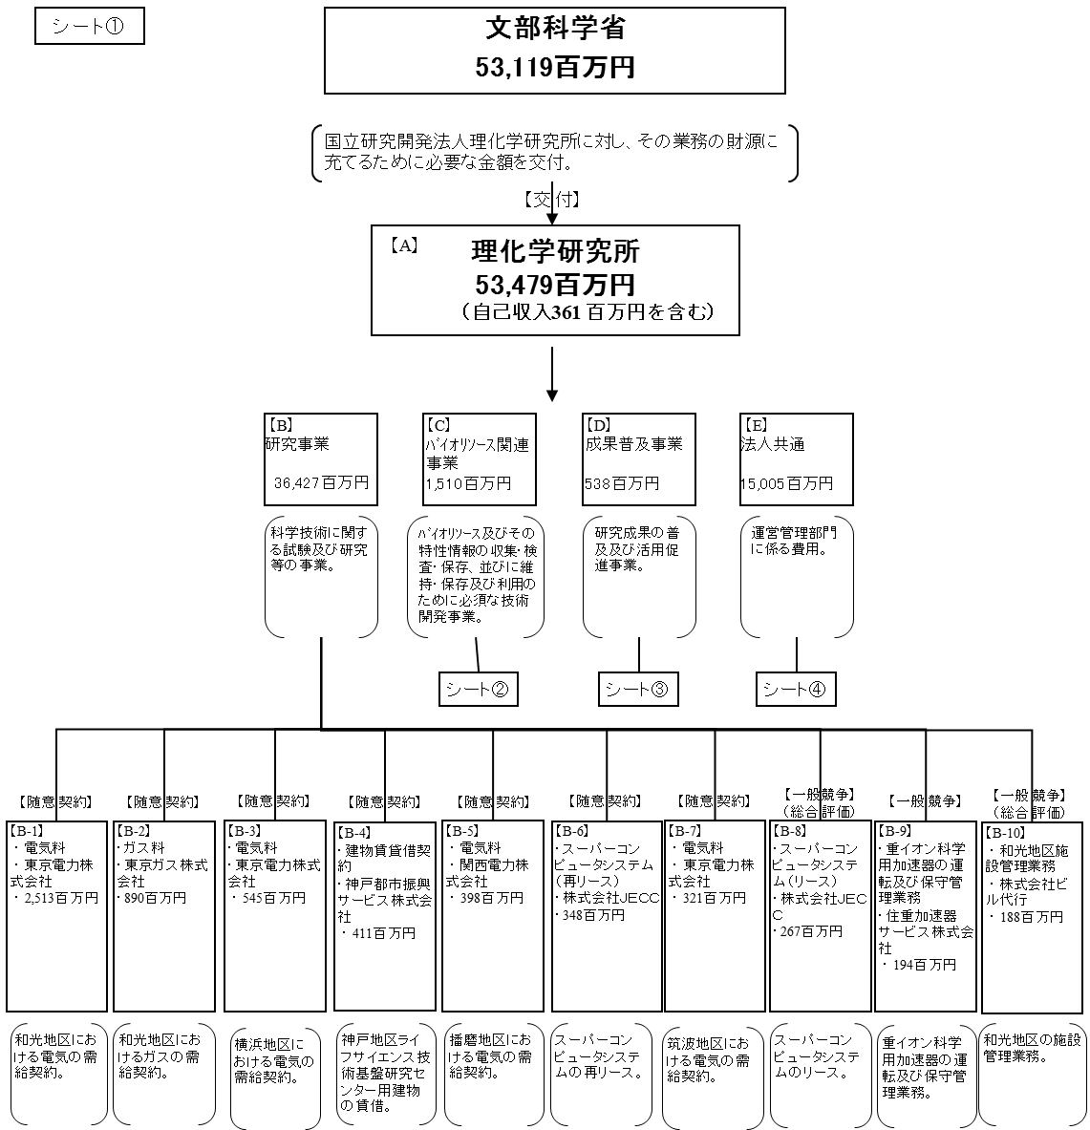

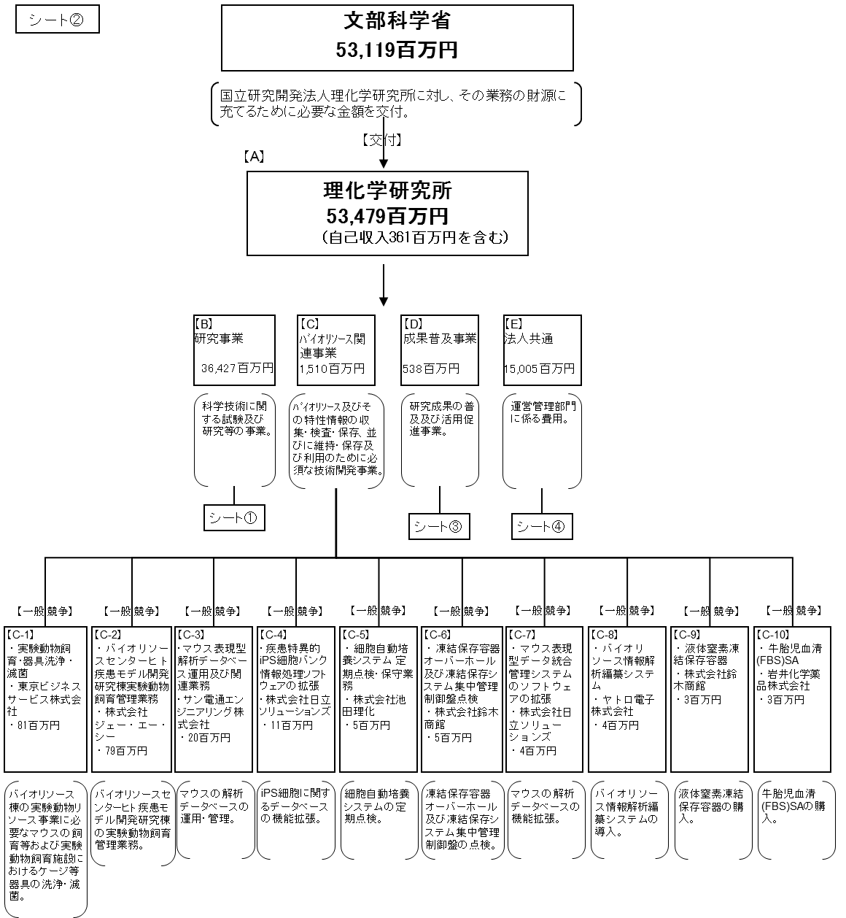

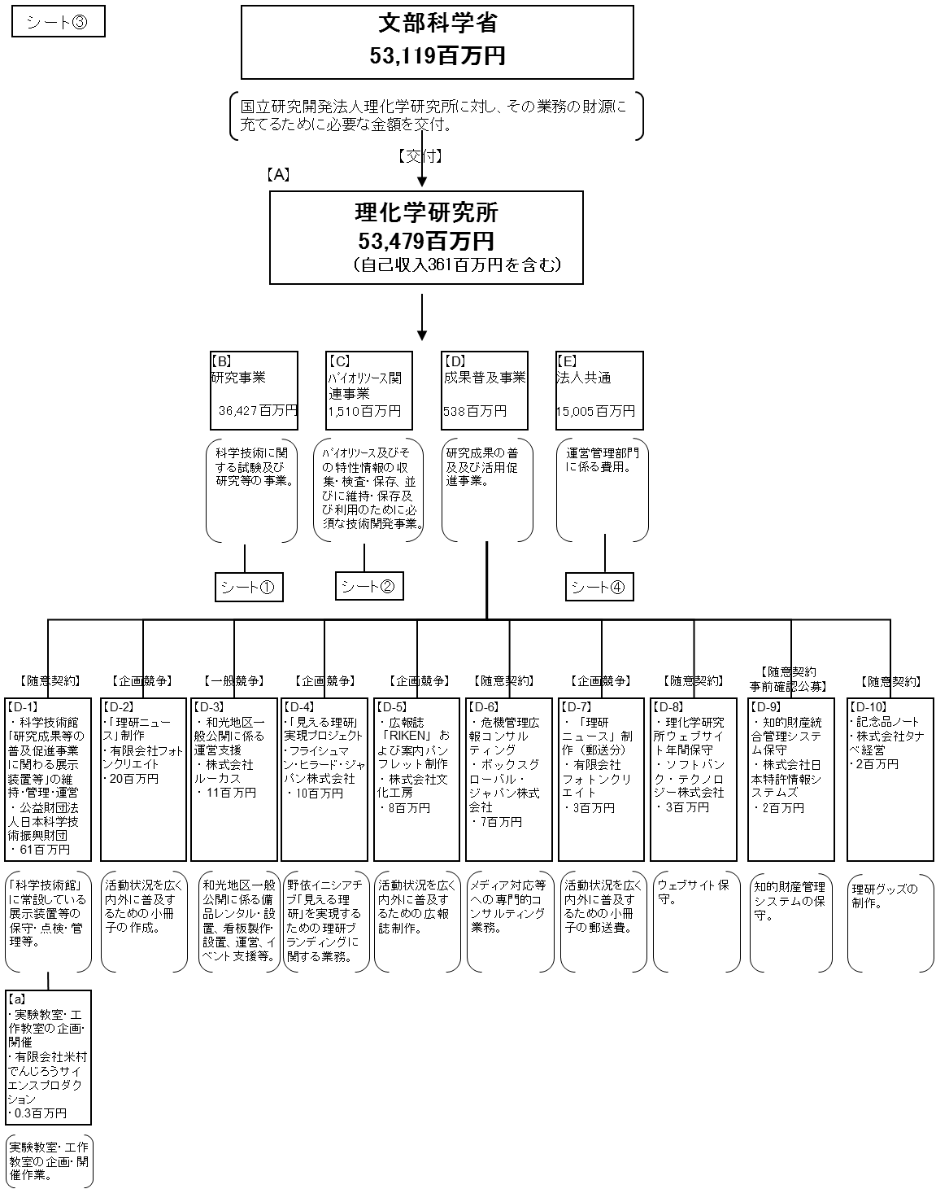



費目・使途 （「資金の流れ」においてブロックごとに最大の金額が支出されている者について記載する。費目と使途の双方で実情が分かるように記載） |  |  |  | A.国立研究開発法人理化学研究所 |  |  |  |  |  |  |  |  |  |  |  |  | E.法人共通
 |  |  |  | 費 目 |  | 使 途 |  |  |  |  |  |  |  |  | 金 額 (百万円） |  | 費 目 |  |  |  | 使 途 |  |  |  |  |  |  |  |  | 金 額 (百万円）
 |  |  |  | 業務経費 （物件費） |  | 水道光熱費、物品購入費、研究資材費、設備維持費等 |  |  |  |  |  |  |  |  | 43,957 |  | 業務経費 （物件費） |  |  |  | 水道光熱費、物品購入費、研究資材費、設備維持費等 |  |  |  |  |  |  |  |  | 5,483
 |  |  |  | 業務経費 （人件費） |  | 事業系人件費 |  |  |  |  |  |  |  |  | 5,355 |  | 業務経費 （人件費） |  |  |  | 事業系人件費 |  |  |  |  |  |  |  |  | 5,355
 |  |  |  | 一般管理費 （公租公課） |  | 公租公課 |  |  |  |  |  |  |  |  | 2,032 |  | 一般管理費 （公租公課） |  |  |  | 公租公課 |  |  |  |  |  |  |  |  | 2,032
 |  |  |  | 一般管理費 （人件費） |  | 管理費人件費 |  |  |  |  |  |  |  |  | 1,432 |  | 一般管理費 （人件費） |  |  |  | 管理費人件費 |  |  |  |  |  |  |  |  | 1,432
 |  |  |  | 一般管理費 （物件費） |  | 賃借料等 |  |  |  |  |  |  |  |  | 703 |  | 一般管理費 （物件費） |  |  |  | 賃借料等 |  |  |  |  |  |  |  |  | 703

 |  |  |  | 計 |  |  |  |  |  |  |  |  |  |  | 53,479 |  | 計 |  |  |  |  |  |  |  |  |  |  |  |  | 15,005
 |  |  |  | B.研究事業 |  |  |  |  |  |  |  |  |  |  |  |  | B-1.東京電力株式会社
 |  |  |  | 費 目 |  | 使 途 |  |  |  |  |  |  |  |  | 金 額 (百万円） |  | 費 目 |  |  |  | 使 途 |  |  |  |  |  |  |  |  | 金 額 (百万円）
 |  |  |  | 業務経費 （物件費） |  | 水道光熱費、物品購入費、研究資材費、設備維持費等 |  |  |  |  |  |  |  |  | 36,427 |  | その他 |  |  |  | 和光地区における電気の需給契約 |  |  |  |  |  |  |  |  | 2,513

 |  |  |  | 計 |  |  |  |  |  |  |  |  |  |  | 36,427 |  | 計 |  |  |  |  |  |  |  |  |  |  |  |  | 2,513
 |  |  |  | C.バイオリソース関連事業 |  |  |  |  |  |  |  |  |  |  |  |  | B-2.東京ガス株式会社
 |  |  |  | 費 目 |  | 使 途 |  |  |  |  |  |  |  |  | 金 額 (百万円） |  | 費 目 |  |  |  | 使 途 |  |  |  |  |  |  |  |  | 金 額 (百万円）
 |  |  |  | 業務経費 （物件費） |  | 水道光熱費、物品購入費、研究資材費、設備維持費等 |  |  |  |  |  |  |  |  | 1,510 |  | その他 |  |  |  | 和光地区におけるガスの需給契約 |  |  |  |  |  |  |  |  | 890

 |  |  |  | 計 |  |  |  |  |  |  |  |  |  |  | 1,510 |  | 計 |  |  |  |  |  |  |  |  |  |  |  |  | 890
 |  |  |  | D.成果普及事業 |  |  |  |  |  |  |  |  |  |  |  |  | B-3.東京電力株式会社
 |  |  |  | 費 目 |  | 使 途 |  |  |  |  |  |  |  |  | 金 額 (百万円） |  | 費 目 |  |  |  | 使 途 |  |  |  |  |  |  |  |  | 金 額 (百万円）
 |  |  |  | 業務経費 （物件費） |  | 成果普及費、物品購入費、研究資材費、設備維持費等 |  |  |  |  |  |  |  |  | 538 |  | その他 |  |  |  | 横浜地区における電気の需給契約 |  |  |  |  |  |  |  |  | 545

 |  |  |  | 計 |  |  |  |  |  |  |  |  |  |  | 538 |  | 計 |  |  |  |  |  |  |  |  |  |  |  |  | 545
費目・使途欄についてさらに記載が必要な場合はチェックの上【別紙２】に記載

 | 支出先上位１０者リスト
 | Ａ
 |  | 支 出 先 |  |  |  |  | 業 務 概 要 |  |  |  |  |  |  |  |  |  |  |  |  |  |  |  |  | 支 出 額 （百万円） |  |  | 入札者数 |  |  | 落札率
1
2
3
4
5
6
7
8
9
10

 | B
 |  | 支 出 先 |  |  |  |  | 業 務 概 要 |  |  |  |  |  |  |  |  |  |  |  |  |  |  |  |  | 支 出 額 （百万円） |  |  | 入札者数 |  |  | 落札率
1 |  | 東京電力株式会社 |  |  |  |  | 和光地区における電気の需給契約 |  |  |  |  |  |  |  |  |  |  |  |  |  |  |  |  | 2,513 |  |  | 随意契約 |  |  | -
2 |  | 東京ガス株式会社 |  |  |  |  | 和光地区におけるガスの需給契約 |  |  |  |  |  |  |  |  |  |  |  |  |  |  |  |  | 890 |  |  | 随意契約 |  |  | -
3 |  | 東京電力株式会社 |  |  |  |  | 横浜地区における電気の需給契約 |  |  |  |  |  |  |  |  |  |  |  |  |  |  |  |  | 545 |  |  | 随意契約 |  |  | -
4 |  | 神戸都市振興サービス株式会社 |  |  |  |  | 神戸地区ライフサイエンス技術基盤センター用建物の賃借 |  |  |  |  |  |  |  |  |  |  |  |  |  |  |  |  | 411 |  |  | 随意契約 |  |  | -
5 |  | 関西電力株式会社 |  |  |  |  | 播磨地区における電気の需給契約 |  |  |  |  |  |  |  |  |  |  |  |  |  |  |  |  | 398 |  |  | 随意契約 |  |  | -
6 |  | 株式会社JECC |  |  |  |  | スーパーコンピュータの再リース |  |  |  |  |  |  |  |  |  |  |  |  |  |  |  |  | 348 |  |  | 随意契約 |  |  | -
7 |  | 東京電力株式会社 |  |  |  |  | 筑波地区における電気の需給契約 |  |  |  |  |  |  |  |  |  |  |  |  |  |  |  |  | 321 |  |  | 随意契約 |  |  | -
8 |  | 株式会社JECC |  |  |  |  | スーパーコンピュータの賃借 |  |  |  |  |  |  |  |  |  |  |  |  |  |  |  |  | 267 |  |  | 1 |  |  | ※
9 |  | 住重加速器サービス株式会社 |  |  |  |  | 重イオン科学用加速器の運転及び保守管理業務 |  |  |  |  |  |  |  |  |  |  |  |  |  |  |  |  | 194 |  |  | 1 |  |  | ※
10 |  | 株式会社ビル代行 |  |  |  |  | 和光地区の施設管理業務 |  |  |  |  |  |  |  |  |  |  |  |  |  |  |  |  | 188 |  |  | 2 |  |  | ※

 | C
 |  | 支 出 先 |  |  |  |  | 業 務 概 要 |  |  |  |  |  |  |  |  |  |  |  |  |  |  |  |  | 支 出 額 （百万円） |  |  | 入札者数 |  |  | 落札率
1 |  | 東京ビジネスサービス株式会社 |  |  |  |  | バイオリソース棟のマウスの実験動物飼育･器具洗浄・滅菌 |  |  |  |  |  |  |  |  |  |  |  |  |  |  |  |  | 81 |  |  | 1 |  |  | ※
2 |  | 株式会社ジェー・エー・シー |  |  |  |  | ヒト疾患モデル開発研究棟の実験動物飼育管理業務 |  |  |  |  |  |  |  |  |  |  |  |  |  |  |  |  | 79 |  |  | 1 |  |  | ※
3 |  | サン電通エンジニアリング株式会社 |  |  |  |  | マウスの解析データベースの運用・管理 |  |  |  |  |  |  |  |  |  |  |  |  |  |  |  |  | 20 |  |  | 1 |  |  | ※
4 |  | 株式会社日立ソリューションズ |  |  |  |  | iPS細胞に関するデータベースの機能拡張 |  |  |  |  |  |  |  |  |  |  |  |  |  |  |  |  | 11 |  |  | 1 |  |  | ※
5 |  | 株式会社池田理化 |  |  |  |  | 細胞自動培養システムの定期点検 |  |  |  |  |  |  |  |  |  |  |  |  |  |  |  |  | 5 |  |  | 1 |  |  | ※
6 |  | 株式会社鈴木商館 |  |  |  |  | 凍結保存容器のオーバーボール及び凍結保存システム集中管理制御盤の点検 |  |  |  |  |  |  |  |  |  |  |  |  |  |  |  |  | 5 |  |  | 1 |  |  | ※
7 |  | 株式会社日立ソリューションズ |  |  |  |  | マウスの解析データベースの機能拡張 |  |  |  |  |  |  |  |  |  |  |  |  |  |  |  |  | 4 |  |  | 1 |  |  | ※
8 |  | ヤトロ電子株式会社 |  |  |  |  | バイオリソースセンター情報解析編纂システムの導入 |  |  |  |  |  |  |  |  |  |  |  |  |  |  |  |  | 4 |  |  | 1 |  |  | ※
9 |  | 株式会社鈴木商館 |  |  |  |  | 液体窒素凍結保存容器の購入 |  |  |  |  |  |  |  |  |  |  |  |  |  |  |  |  | 3 |  |  | 1 |  |  | ※
10 |  | 岩井化学薬品株式会社 |  |  |  |  | 牛胎児血清（FBS）SAの購入 |  |  |  |  |  |  |  |  |  |  |  |  |  |  |  |  | 3 |  |  | 1 |  |  | ※

 | D
 |  | 支 出 先 |  |  |  |  | 業 務 概 要 |  |  |  |  |  |  |  |  |  |  |  |  |  |  |  |  | 支 出 額 （百万円） |  |  | 入札者数 |  |  | 落札率
1 |  | 公益財団法人日本科学技術振興財団 |  |  |  |  | 「科学技術館」に常設している展示装置等の保守・点検・管理等 |  |  |  |  |  |  |  |  |  |  |  |  |  |  |  |  | 61 |  |  | 随意契約 |  |  | -
2 |  | 有限会社フォトンクリエイト |  |  |  |  | 理化学研究所の活動状況を広く内外に普及するための小冊子の作成 |  |  |  |  |  |  |  |  |  |  |  |  |  |  |  |  | 20 |  |  | 企画競争 |  |  | -
3 |  | 株式会社ルーカス |  |  |  |  | 和光地区一般公開に係る備品レンタル・設置、看板製作・設置、運営等 |  |  |  |  |  |  |  |  |  |  |  |  |  |  |  |  | 11 |  |  | 2 |  |  | ※
4 |  | フライシュマン・ヒラード・ジャパン株式会社 |  |  |  |  | 理研ブランディングに関する業務 |  |  |  |  |  |  |  |  |  |  |  |  |  |  |  |  | 10 |  |  | 企画競争 |  |  | -
5 |  | 株式会社文化工房 |  |  |  |  | 理化学研究所の活動状況を広く内外に普及するための広報誌作成 |  |  |  |  |  |  |  |  |  |  |  |  |  |  |  |  | 8 |  |  | 企画競争 |  |  | -
6 |  | ボックスグローバル・ジャパン株式会社 |  |  |  |  | メディア対応等への専門的コンサルティング業務 |  |  |  |  |  |  |  |  |  |  |  |  |  |  |  |  | 7 |  |  | 随意契約 |  |  | -
7 |  | 有限会社フォトンクリエイト |  |  |  |  | 理化学研究所の活動状況を広く内外に普及するための小冊子の郵送費 |  |  |  |  |  |  |  |  |  |  |  |  |  |  |  |  | 3 |  |  | 企画競争 |  |  | -
8 |  | ソフトバンク・テクノロジー株式会社 |  |  |  |  | 理化学研究所のウェブサイトの保守 |  |  |  |  |  |  |  |  |  |  |  |  |  |  |  |  | 3 |  |  | 随意契約 |  |  | -
9 |  | 株式会社日本特許情報システムズ |  |  |  |  | 理化学研究所の知的財産管理システムの保守 |  |  |  |  |  |  |  |  |  |  |  |  |  |  |  |  | 2 |  |  | 随意契約事前確認公募 |  |  | -
10 |  | 株式会社タナベ経営 |  |  |  |  | 理研グッズの制作 |  |  |  |  |  |  |  |  |  |  |  |  |  |  |  |  | 2 |  |  | 随意契約 |  |  | -

 | E
 |  | 支 出 先 |  |  |  |  | 業 務 概 要 |  |  |  |  |  |  |  |  |  |  |  |  |  |  |  |  | 支 出 額 （百万円） |  |  | 入札者数 |  |  | 落札率
1 |  | 株式会社NTTデータ・アイ |  |  |  |  | 安定的稼働のための新財務会計システムの追加開発 |  |  |  |  |  |  |  |  |  |  |  |  |  |  |  |  | 149 |  |  | 随意契約 |  |  | -
2 |  | 株式会社ペイロール |  |  |  |  | 職員に係る給与に関する計算業務 |  |  |  |  |  |  |  |  |  |  |  |  |  |  |  |  | 45 |  |  | 随意契約 |  |  | -
3 |  | ネイチャー・ジャパン株式会社 |  |  |  |  | RIKEN RESEARCH原稿・冊子制作業務 |  |  |  |  |  |  |  |  |  |  |  |  |  |  |  |  | 40 |  |  | 企画競争 |  |  | -
4 |  | 株式会社近藤組 |  |  |  |  | 和光地区の創発物性科学基盤施設の建設工事 |  |  |  |  |  |  |  |  |  |  |  |  |  |  |  |  | 30 |  |  | 随意契約 |  |  | -
5 |  | 株式会社NTTデータ・アイ |  |  |  |  | 会計システムの運用・保守 |  |  |  |  |  |  |  |  |  |  |  |  |  |  |  |  | 24 |  |  | 随意契約 |  |  | -
6 |  | 三井不動産株式会社 |  |  |  |  | 建物賃借（東京連絡事務所） |  |  |  |  |  |  |  |  |  |  |  |  |  |  |  |  | 21 |  |  | 随意契約 |  |  | -
7 |  | 株式会社ワークスアプリケーションズ |  |  |  |  | 新人事システムのライセンス購入 |  |  |  |  |  |  |  |  |  |  |  |  |  |  |  |  | 16 |  |  | 随意契約 |  |  | -
8 |  | 株式会社NTTデータ・アイ |  |  |  |  | 財務会計システムの運用保守 |  |  |  |  |  |  |  |  |  |  |  |  |  |  |  |  | 15 |  |  | 随意契約 |  |  | -
9 |  | あずさ監査法人 |  |  |  |  | 監査業務 |  |  |  |  |  |  |  |  |  |  |  |  |  |  |  |  | 15 |  |  | 随意契約 |  |  | -
10 |  | 株式会社ダックス |  |  |  |  | 資産管理のための物品棚卸システムの導入 |  |  |  |  |  |  |  |  |  |  |  |  |  |  |  |  | 15 |  |  | 不落随契 |  |  | -

支出先上位10社リスト欄についてさらに記載が必要な場合はチェックの上【別紙３】に記載

